Inleiding

Scrum proces bewaken |  | Class: | INF1L
In dit document is het bewaken van de scrum proces te zien, dit document is ook gebruikt door groep 5(Ali, Kin Tiu, Zahid, Martijn) op periode 4 van het schooljaar 2017/2018 om project(app maken) te bewaken en voort te zetten. Verder kunt u door de tabs te wisselen de scrum bewaak documenten inzien. |  | Groepsleden: | Ali Al Fatly | (0944292)
 |  |  | Kin Tiu Cheng | (0955781)
 |  |  | Martijn Nieuwenhuis | (0948923)
 |  |  | Zahid Zahid Farook | (0950085)
 |  | Jaar/periode | studiejaar 1(2017/2018)/periode 4

 | click tab

Burndownchart
Totaal storypoints, must
 | totale punten | week 1 | week 2(sprint 1) | week 3(sprint 1) | Week 4(sprint 2) | week 5(sprint2) | week 6(sprint 3) | week 7(sprint 3)
Idealline | 97 | 83 | 69 | 55 | 42 | 28 | 14 | 0 |  |  |  | definition of done
Realline | 97 | 97 | 97 | 87 | 76 | 42 | 28 | 0
 |  |  |  |  |  |  |  |  |  |  | 1 | Als de applicatie bug vrij is.
Burndown chart periode 4
 |  |  |  |  |  |  |  |  |  |  | 2 | De applicatie is getest.
 |  |  |  |  |  |  |  |  |  |  | 3 | Introductiepagina is klaar.
 |  |  |  |  |  |  |  |  |  |  | 4 | about pagina is klaar.
 |  |  |  |  |  |  |  |  |  |  | 5 | je kan een plan toeveogen.
 |  |  |  |  |  |  |  |  |  |  | 6 | je kan een plan verwijderen.
 |  |  |  |  |  |  |  |  |  |  | 7 | je kan een plan bekijken.
 |  |  |  |  |  |  |  |  |  |  | 8 | je kan uitleg vinden van de exercises.
 |  |  |  |  |  |  |  |  |  |  | 9 | je krijgt een kalendar met te eten kcal, protein en fats per tijdsperiode die specifiek is voor jouw lichaam specifiekatie en doel gebouwd is.
 |  |  |  |  |  |  |  |  |  |  | 10 | je krijgt een kalender met te uitvoeren exercises die specifiek is voor jouw uit te voeren doel is gebouwd en jouw lichaams specifiekatie.

 |  |  |  |  |  |  |  |  | Code | FEATURES | PRIORITEIT | USER STORIES | TAKEN | ACCEPTATIE CRITERIA | SP
 |  |  |  |  |  |  |  |  | M0001 | De software heeft een menu, waar je verschillende pagina's kan aanklikken | M | Als gebruiker wil ik een hoofdmenu hebben waar ik kan navigeren naar de andere pagina's, zodat ik de software kan gebruiken op een gestructureerde manier. | M1.1: UI Designen | Als de UI van alle pagina's gemaakt is | 1 | Done
 |  |  |  |  |  |  |  |  |  |  |  |  | M1.2: Code schrijven voor het printen van de UI | Als de software instaat is met de geschreven code de UI te tonen op de scherm | 6 | Done
 |  |  |  |  |  |  |  |  |  |  |  |  | M1.3: Navigatie naar andere pagina's coderen | Als wij aan de hand van interactie met de UI de state veranderen waardoor de navigatie werkt | 2 | Done

 |  |  |  |  |  |  |  |  | M0002 | Pagina(n) neemt de lichaams informatie, nader te bepalen door de dev-team, en het doel van de gebruiker en gebruikt die informatie om een plan van actie te maken. Die geprint wordt in de vorm van een kalender, met per dag de hoeveelheid voedsel je moet eten en de soort trainingen die je moet uitvoeren. | M | Als gebruiker wil ik dat pagina(n) aan de hand van mijn lichaams informatie en doel mij een plan geeft met te nemen acties per tijdsperiode om mijn doel te bereiken, zodat de plan specifiek gemaakt wordt voor mij waardoor het optimaal wordt. | M2.1: Pagina die input registeert aanmaken | Als de gebruiker informatie kan invoeren in het systeem/formulier | 4 | Done
 |  |  |  |  |  |  |  |  |  |  |  |  | M2.2: Informatie van de input page opslaan in de database | Als we een Save Input Button hebben die de input aan de class method add row geeft als argumenten | 6 | Done
 |  |  |  |  |  |  |  |  |  |  |  |  | M2.3: Functie aanmaken die een row van de database pakt(database informatie nemen) | Als we informatie uit de database kunnen nemen | 6 | Done

 |  |  |  |  |  |  |  |  | M0003 | Pagina(n) geeft de opgeslagen plannen weer(plannen dat niet verlopen zijn). | M | Als gebruiker wil ik dat ik mijn huidige plannen kan inzien onder pagina(n) zodat ik makkelijk kan zien wat ik moet doen | M3.1: Menu maken met navigatie naar planningen | Als het systeem de gemaakte plannen kan weergeven | 6 | Done

 |  |  |  |  |  |  |  |  | M0004 | Pagina(n) geeft de afgeronde plannen weer | M | Als gebruiker wil ik dat ik mijn afgeronde/verlopen plannen kan inzien onder pagina(n) zodat ik over een archief beschik die weergeeft welke stappen ik kon nemen op de verouderde lichaamsgegevens en zodat ik mijn voortgang kan vastleggen | M4.1: Codering: Het systeem moet afgeronde plannen kunnen weergeven | Als het systeem de afgeronde plannen kan weergeven | 2 | Done
 |  |  |  |  |  |  |  |  |  |  |  |  | M4.2: Er staat plan-naam opgehaald uit de database | Als het systeem de plan kan weergeven met een benaming | 2 | Done

 |  |  |  |  |  |  |  |  | M0005 | Pagina(n) geeft uitleg over hoe bepaalde trainingen uitgevoerd worden. | M | Als gebruiker wil ik dat de software uitleg geeft over hoe ik de trainings-onderdelen kan uitvoeren zodat ik instaat zal zijn om die training's-onderdelen toe te passen. | M5.1: Excercise filmpjes maken | Als de excersice filmpjes gemaakt zijn | 2 | Done
 |  |  |  |  |  |  |  |  |  |  |  |  | M5.2: Excercise plannen uitzoeken | Als er voldoende en goede excersice plannen gevonden zijn | 4 | Done
 |  |  |  |  |  |  |  |  |  |  |  |  | M5.3: Excercise instructies maken | Als er excersice instructies gemaakt zijn | 2 | Done

 |  |  |  |  |  |  |  |  | M0006 | doel-gekozen-planning is geprint in de vorm van een kalender/agenda met per dag te eten voedsel en de te uitvoeren trainingen | M | Als gebruiker wil ik in een overzicht zien wat ik mijn taken zijn voor een periode | M6.1: Functie aanmaken die een row van de database als argument neemt(krijgt het van de get functie) en een agenda/calender planning daaruit creareert | Als we een functie hebben die aan de hand van de database informatie een plan genereert aan de hand van berekeningen | 10 | Done
 |  |  |  |  |  |  |  |  |  |  |  |  | M6.2: XAML code schrijven voor het aantonen van een planning in de form van een kalender/agenda | Als we een kalender met de planning kunnen aantonen | 6 | Done

 |  |  |  |  |  |  |  |  | M0007 | Een database slaat de gegevens op die de persoon heeft ingevuld. | M | Als gebruiker wil ik dat mijn gegevens worden opgeslagen | M7.1: Database maken | Als de database gemaakt is | 6 | Done
 |  |  |  |  |  |  |  |  |  |  |  |  | M7.2: Data parsen | Als het systeem data kan parsen uit de DB | 4 | Done
 |  |  |  |  |  |  |  |  |  |  |  |  | M7.3: Een functie die de data in de database opslaat | Als de functie van het invoeren en verwijderen van data in de database kan functioneren | 4 | Done
 |  |  |  |  |  |  |  |  |  |  |  |  | M7.4: Een functie die rows verwijdert uit de database | Als we rows kunnen verwijderen | 4 | Done

 |  |  |  |  |  |  |  |  | M0008 | Pagina(n) laat informatie zien over de app en de FAQ | M | Als gebruiker wil ik weten hoe de applicatie werkt en antwoord op mijn vragen | M8.1: Applicatie testen | Als de applicatie getest is | 10 | Done
 |  |  |  |  |  |  |  |  |  |  |  |  | M8.2: FAQ opstellen | Als de FAQ opgesteld is | 4 | Done

 |  |  |  |  |  |  |  |  | S0001 | als je de app laadt, komt er een intro pagina, die je daarna niet meer kan openen | S | Als gebruiker wil ik worden verwelkomd | S1.1: Intropagina aanmaken | Als de intro pagina gemaakt is | 1 | Done
 |  |  |  |  |  |  |  |  |  |  |  |  | S1.2: Disclaimer schrijven | als de disclaimer volledig is | 2 | Done
 |  |  |  |  |  |  |  |  |  |  |  |  | S1.3: Bij about de pagina terugvinden | als je bij de about pagina terug kan kijken | 1 | Done
 |  |  |  |  |  |  |  |  |  |  |  |  | S1.4: Uitlegblad opstellen | Als er een uitlegblad is opgesteld | 2 | Done
 |  |  |  |  |  |  |  |  |  |  |  |  |  |  | 97

 |  |  |  |  |  |  |  |  |  |  |  |  |  |  |  |  | 0

 |  |  |  |  |  |  |  |  |  |  |  |  |  |  |  |  | 44

 |  |  |  |  |  |  |  |  |  |  |  |  |  |  |  |  |  | 0

Trello
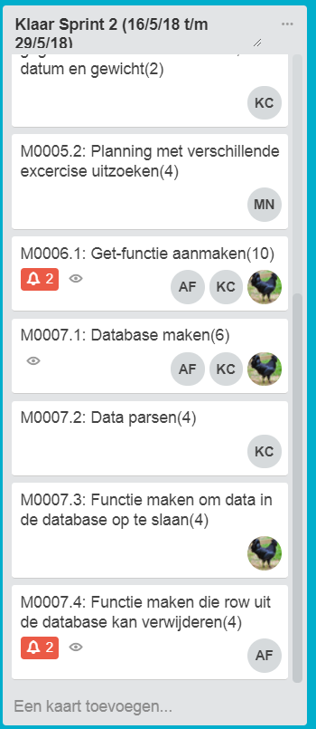
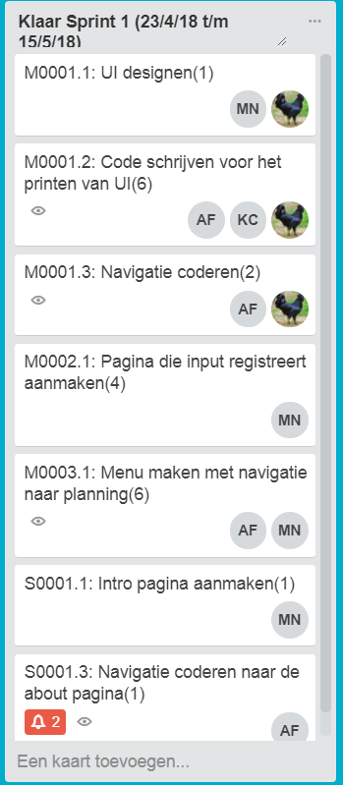
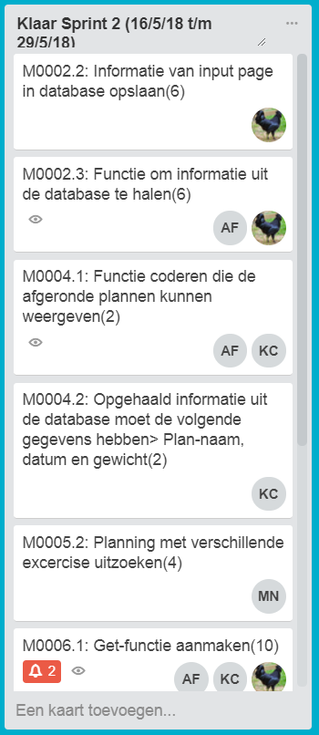
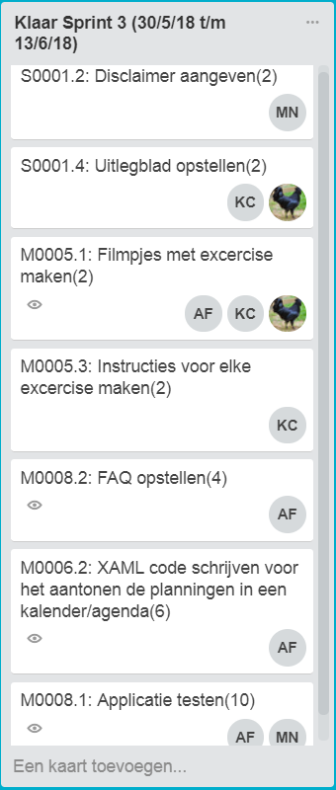
Hiernaast staan de voortgang bewaking van trello van elke sprint, alles is afgerond, de kaarten van niet klaar zijn overbodig en dus niet bij verwerkt(omdat ze leeg zijn). De afkortingen:

AF | Ali Al Fatly
KC | Kin Tiu Cheng
MN | Martijn Nieuwenhuis
kip foto | Zahid Zahid farook

